65 есеп
Кинематика
Рымкевич №397 есеп
Есепті компьютерде модельдеу
Есепке қажетті иллюстрациялар
Есеп берілгені: Кестеде көрсетілген техникалық көрсеткіштер арқылы мынаны табыңдар:
1) екпінмен қозғалған ұшақтың a екпін алу үдеуін;
2) екпін алу уақытын t;
3) жерден ажырағандағы кинетикалық энергия Ek-ны;
4) екпін алу кезіндегі барлық двигательдердің тарту күштерінің жұмысын;
5) екпін алу кезіндегі орташа қуат N-ді.
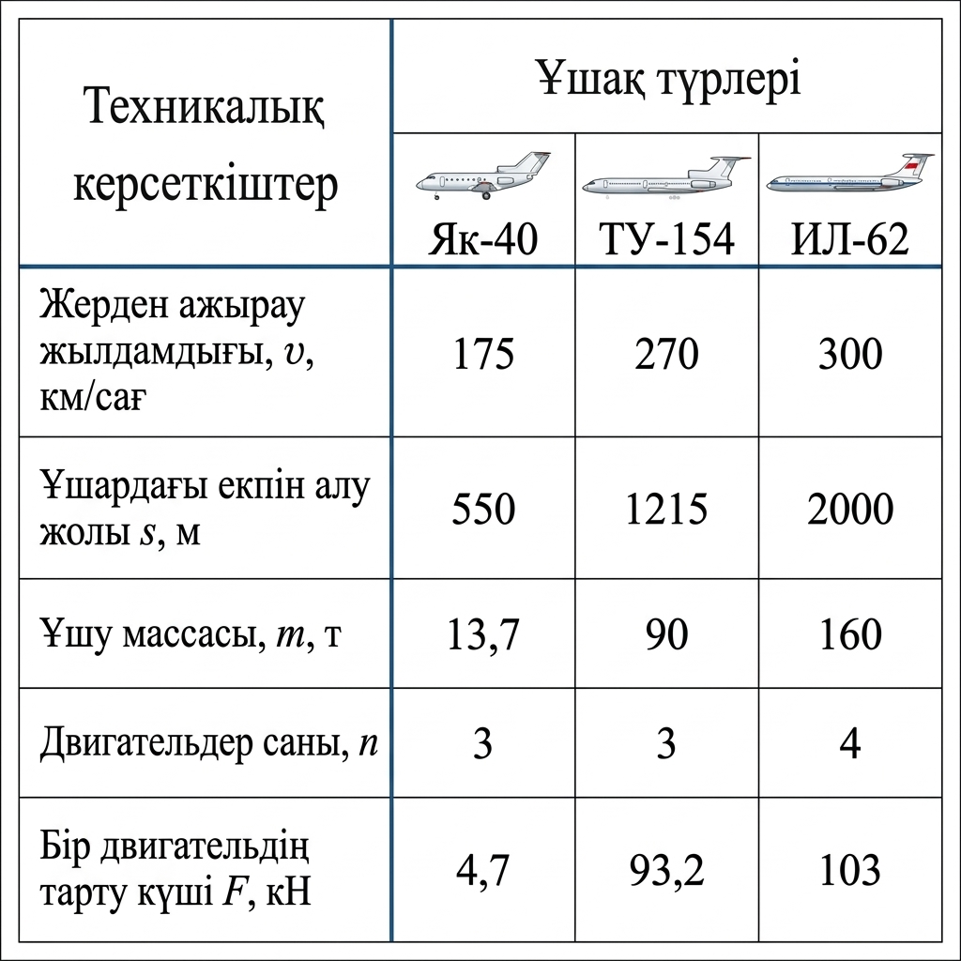
Есепті компьютерде модельдеу — есепті математикалық формулалар мен компьютерлік бағдарламалар (Excel, Python, MatLab) арқылы зерттеу және шығару процесі.
Негізгі 5 кезеңі:
1. Есептің қойылуы: Берілгенін, ізделінді шаманы және мақсатты анықтау.
2. Математикалық модель: Процесті формулалар мен теңдеулер арқылы өрнектеу.
3. Алгоритм: Шешудің қадамдық ретін құру.
4. Бағдарламалау: Код жазу немесе Excel кестесіне енгізу.
5. Нәтижені талдау: Алынған сандар мен графиктерді тексеру.

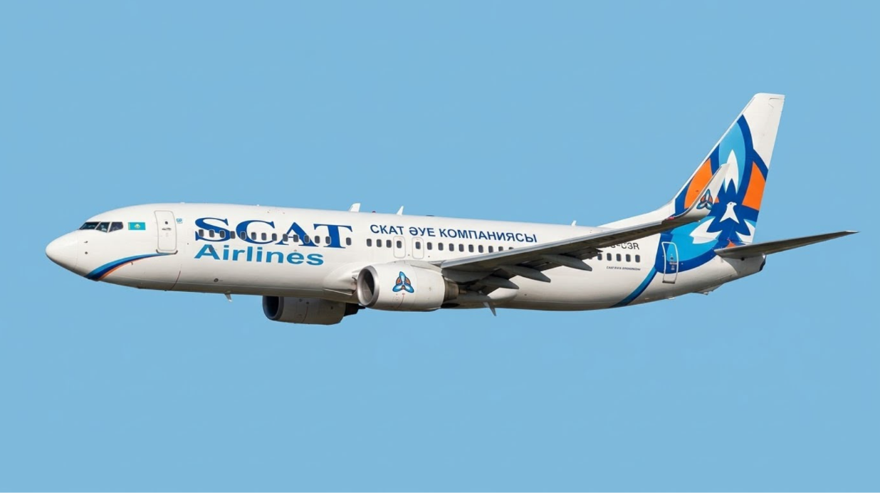
 |  |  |  |  |  | 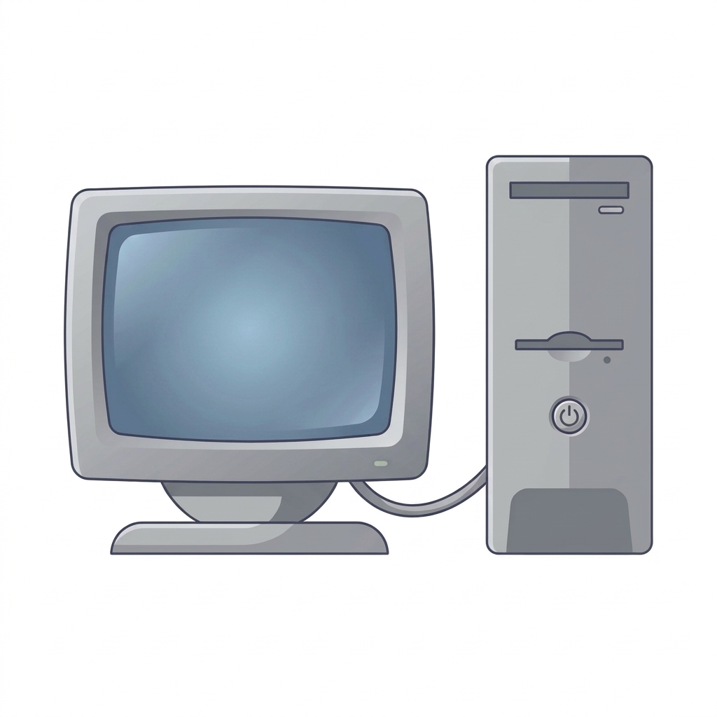

Мақсаты: Ұшақтың техникалық параметрлері арқылы оның үдеуін, уақытын, энергиясын, жұмысы мен қуатын есептеу.

Математикалық модель құру:

Есепті Excel кестесіне енгізу арқылы шығару
V, м/с
Берілгені | ХБЖ | Теңдеуі | Шешуі |  | Жауабы
v = 175 км/сағ | v ≈ 48,61 м/с |  |  |  | 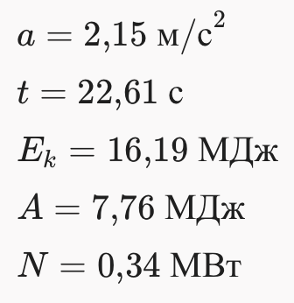
s = 550 м | s = 550 м |  |  |  |  | № | Ұшақ түрлері |  | S, м | m, кг | n | F, H | а, м/с² | t, c | Ek ,Дж | А, Дж | N, Ватт
m = 13,7 т | m = 13 700 кг
n = 3 | n = 3 |  |  |  |  | 1 | Як-40 | 48.61 | 550 | 13700 | 3 | 4700 | 2.1481200909 | 22.629088665 | 16186084.885 | 7755000 | 342700.5
F = 14 кH | F = 14000 H
 |  |  |  |  |  | 2 | ТУ-154 | 75 | 1215 | 90 | 3 | 93200 | 2.3148148148 | 32.4 | 253125 | 339714000 | 10485000
Тау керек
a-? t-? Ek-? A-? N-? |  |  |  |  |  | 3 | ИЛ-62 | 83.3 | 2000 | 160000 | 4 | 103000 | 1.7347225 | 48.019207683 | 555111200 | 824000000 | 17159800

Ұшақтардың ұшу күші
 | 4700
 | 93200
 | 103000
Ұшақтардың үдеуі
 | 2.1481200909
 | 2.3148148148
 | 1.7347225
Ұшақтардың екпін алу уақыты
 | 22.629088665
 | 32.4
 | 48.019207683
Сызбасы:
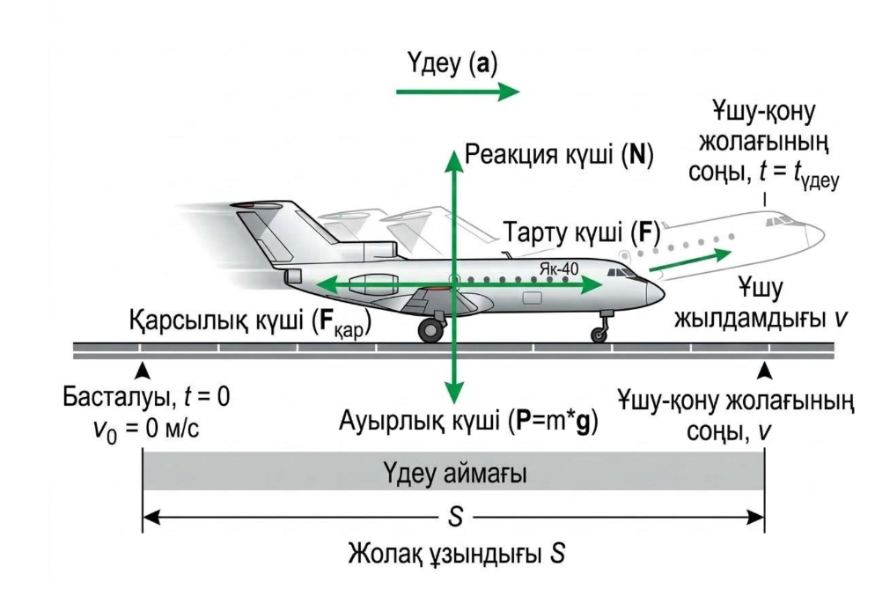
MatLab қосымшасы арқылы есепті шығару

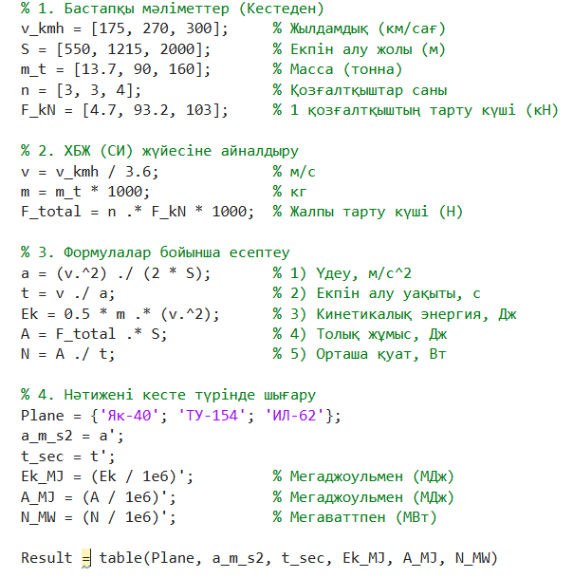

Алгоритм құру:
1. Есептің берілгенін оқыңыз, қажетті мәндерді енгізіңіз;
2. Өлшем бірліктерін ХБЖ-не (SI жүйесіне) айналдырыңыз;
3. Ұшақтың қозғалыс сызбасын сызып, әсер ететін күштердің бағытын көрсетіңіз;
4. (1) өрнекті қолданып, ұшақтың үдеуін есептеңіз;
5. Үдеуді пайдаланып, ұшақтың екпін алу уақытын есептеңіз;
6. (3) өрнек бойынша кинетикалық энергияны анықтаңыз;
7. (4) өрнекті пайдаланып жұмысты есептеңіз;
8. Жұмысты уақытқа бөліп, орташа қуатты табыңыз;
9. Есепті Excel бағдарламасында кесте түрінде модельдеңіз;
10. Алынған нәтижелерді график түрінде бейнелеңіз;
11. Есептің шешімін талдап, Python және MATLAB тілдерінде алгоритмді орындап салыстырыңыз;
12. Қорытынды жасаңыз.
Қосымшалар
Python қосымшасы арқылы есепті шығару
Код түсіндірмесі
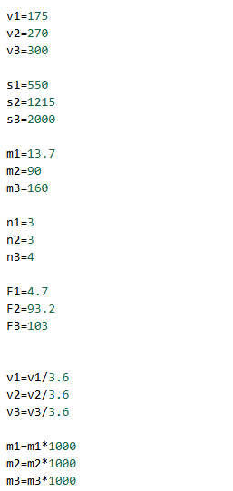
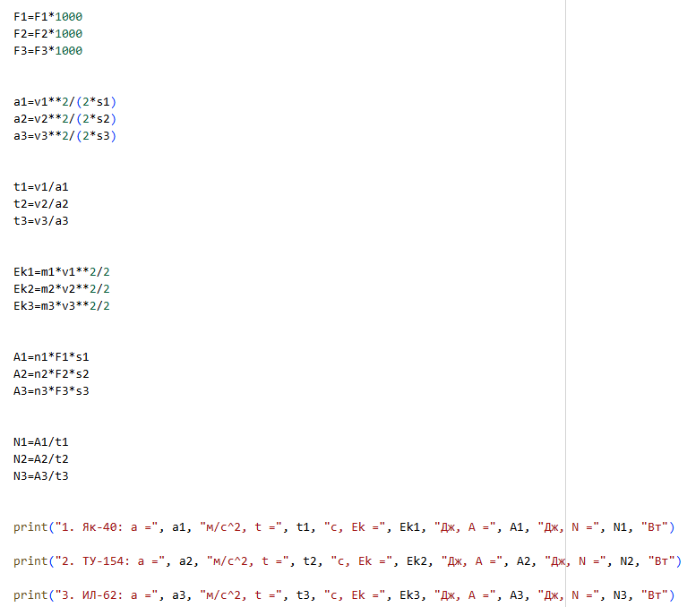
Есепте берілген ұшақтардың жерден ажырау жылдамдықтары $v_{1}−v_{3}$, екпін алу жолдары $s_{1}−s_{3}$, массалары $m_{1}−m_{3}$, қозғалтқыштар саны $n_{1}−n_{3}$және бір қозғалтқыштың тарту күштері $F_{1}−F_{3}$айнымалыларына енгізілді.
Есептеулерді ХБЖ жүйесінде орындау үшін жылдамдық км/сағ-тан м/с-қа, масса тоннадан килограмға, ал тарту күші кН-нан Н-ға ауыстырылды:
$$v=\frac{v}{3.6}, m=m⋅1000, F=F⋅1000$$
Ұшақтың екпін алу үдеуін анықтау үшін
$$a=\frac{v^{2}}{2s}$$
формуласы қолданылды.
Ұшақтың екпін алу уақытын анықтау үшін
$$t=\frac{v}{a}$$
формуласы пайдаланылды.
Жерден ажырағандағы кинетикалық энергияны анықтау үшін
$$E_{k}=\frac{mv^{2}}{2}$$
формуласы қолданылды.
Екпін алу кезіндегі барлық қозғалтқыштардың тарту күштерінің жұмысын анықтау үшін
$$A=nFs$$
формуласы пайдаланылды.
Орташа қуатты анықтау үшін
$$N=\frac{A}{t}$$
формуласы қолданылды.
Кодта **2 — санды квадраттау, * — көбейту, / — бөлу амалдарын білдіреді. Соңында print() функциясы арқылы әр ұшақ үшін үдеу $a$, екпін алу уақыты $t$, кинетикалық энергия $E_{k}$, жұмыс $A$және орташа қуат $N$экранға шығарылады.
 |  |  |  | Онлайн симулятор
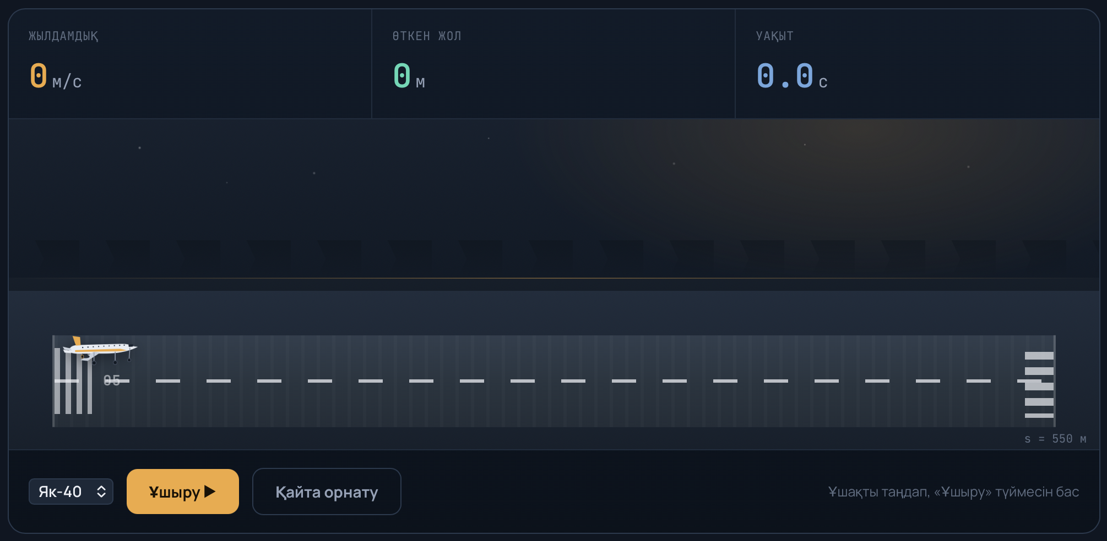

Қорытынды

Есептің берілгенін оқып, қажетті мәндерді енгізіп, өлшем бірліктерін ХБЖ жүйесіне келтірдім. Ұшақтың қозғалыс сызбасын құрып, оған әсер ететін күштердің бағыттарын анықтадым. Берілген өрнектер бойынша ұшақтың үдеуін, екпін алу уақытын, кинетикалық энергиясын және атқарылған жұмысын есептедім. Жұмысты уақытқа бөліп, орташа қуатты анықтадым. Есептің математикалық моделін MS Excel-де құрып, алынған нәтижелерді график түрінде бейнеледім. Сонымен қатар есепті Python және MATLAB бағдарламаларында орындап, нәтижелерді салыстырдым. Есептеу нәтижелерін талдау арқылы қолданылған формулалар мен бағдарламалық есептеулердің өзара сәйкестігі тексерілді

Кодпен танысу үшін батырманы басыңыз

Код нәтижесі

Кодпен танысу үшін батырманы басыңыз

Мен бұл есепте тең үдемелі қозғалыс заңдылықтарын қолданып, бастапқы жылдамдығы нөлге тең (v₀ = 0) алты түрлі дененің (адам таситын лифт, трамвай, автомобиль, автомат оғы, метро поезі, ұшақтың ұшу алдындағы жүгіру кезеңі) белгілі уақыт ішіндегі жылдамдығы мен жүрген жолын v = at және s = at²/2 формулалары арқылы есептедім.
Есепті орындау нәтижесінде мынадай мәліметтер алынды:
Адам таситын лифт: a = 0,62 м/с², t = 3,7 с болғанда v = 2,294 м/с, s = 4,244 м;
Трамвай: a = 0,81 м/с², t = 9,4 с болғанда v = 7,614 м/с, s = 35,786 м;
Автомобиль: a = 0,96 м/с², t = 8,7 с болғанда v = 8,352 м/с, s = 36,331 м;
Автомат ұңғысындағы оқ: a = 616000 м/с², t = 0,00116 с болғанда v = 714,56 м/с, s = 0,414 м;
Метродағы поезд: a = 1,24 м/с², t = 19,1 с болғанда v = 23,684 м/с, s = 226,182 м;
Ұшақтың екпін алу кезеңі: a = 1,65 м/с², t = 52 с болғанда v = 85,8 м/с, s = 2230,8 м.
Сонымен қатар лифттің қозғалысы үшін уақытқа байланысты жылдамдық пен жүрген жол өзгерісінің кестесін құрып, графигін салдым. Нәтижесінде жылдамдықтың уақытқа сызықты тәуелді (v ~ t), ал жүрген жолдың квадраттық тәуелділікпен (s ~ t²) артатынын көрдім.
Осылайша, есепті орындау барысында алынған нәтижелер тең үдемелі қозғалыстың теориялық заңдарына толық сәйкес келетінін көрсетті: үдеу мен уақыт неғұрлым үлкен болса, дене жететін жылдамдық пен жүрген жол да соғұрлым артатыны тәжірибе жүзінде дәлелденді.

